상품제안서
송월타올 가정의달 카네이션 타월 3매 선물세트 | 상품코드: S41296

 |  |  |  |  |  |  | 02-713-8555 | www.synergygift.co.kr
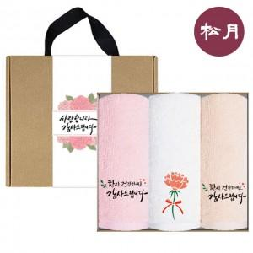

【상세/제작정보】

【인쇄/포장옵션】 | 실크, 자수 / 손잡이케이스

【공급단가】 | 수량 | 30~ | 100~ | 300~ | 500~ | 1,000~
*VAT별도 | 단가 | 13,440원 | 12,810원 | 12,390원 | 11,970원 | 11,760원

【상품 URL】 | https://www.synergygift.co.kr:443/src/goods_detail.php?gdno=41296

